Estadísticas
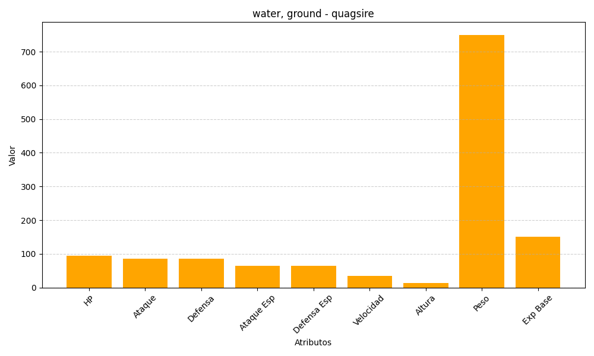
ID | Nombre | Tipo | HP | Ataque | Defensa | Ataque Especial | Defensa Especial | Velocidad | Altura | Peso | Experiencia Base
195 | quagsire | water, ground | 95 | 85 | 85 | 65 | 65 | 35 | 14 | 750 | 151

